FORMATO GQ-016
PROPUESTA DE MEJORA | PROPUESTA DE MEJORA O INNOVACIÓN |  |  |  | REGISTRO
 |  |  |  |  | COPIA CONTROLADA
 |  |  |  |  | COD GQ-016-R | VERSION 0,5
 |  |  |  |  | FECHA 18-mar-21 | PAGINA 1 DE 1

Nombre de la propuesta: | Desarrollo Web Formulario Solicitud de Vacaciones
Nombre de la persona o equipo que genera la PM: | Camilo Andres Garzon Alvarez

SITUACIÓN INICIAL |  |  | SITUACIÓN FINAL
actualmente el proceso de solicitud de vacaciones se realiza con el formato GH-023-R V0,3 SOLICITUD DE VACACIONES, el cual una vez diligenciado se envia por correo al jefe inmediato para su porterior revison. |  |  | realizar un formulario web, que remplace este formato, tener los datos centralizados en una base de datos, al mismo tiempo optimizar la gestion de esta solicitud

FOTO O DIBUJO INICIAL |  |  | FOTO O DIBUJO FINAL
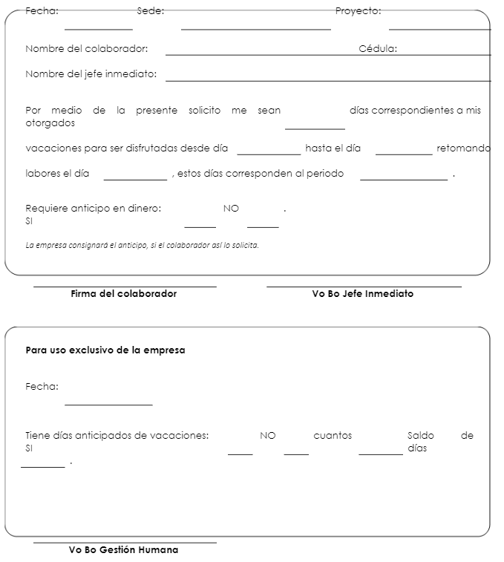

Objetivo: | mejorar el proceso de solicitud de vacaciones
Alcance: | automatizacion de la solicitud, optimizar la gestion de la solicitud, seguridad de los datos, acceso controlado
Requerimientos: | desarrollado a medida

Elaborado por: Coordinadora Sistemas Integrados de Gestión Natalia Lopez Marin |  | Revisado por: Dirección de I+D Marlon Alberto Henandez Arboleda |  | Aprobado por: Director de procesos Walter Jimenez

